Munka1
Interaktív fogadó terem (4. szint/3. emelet)
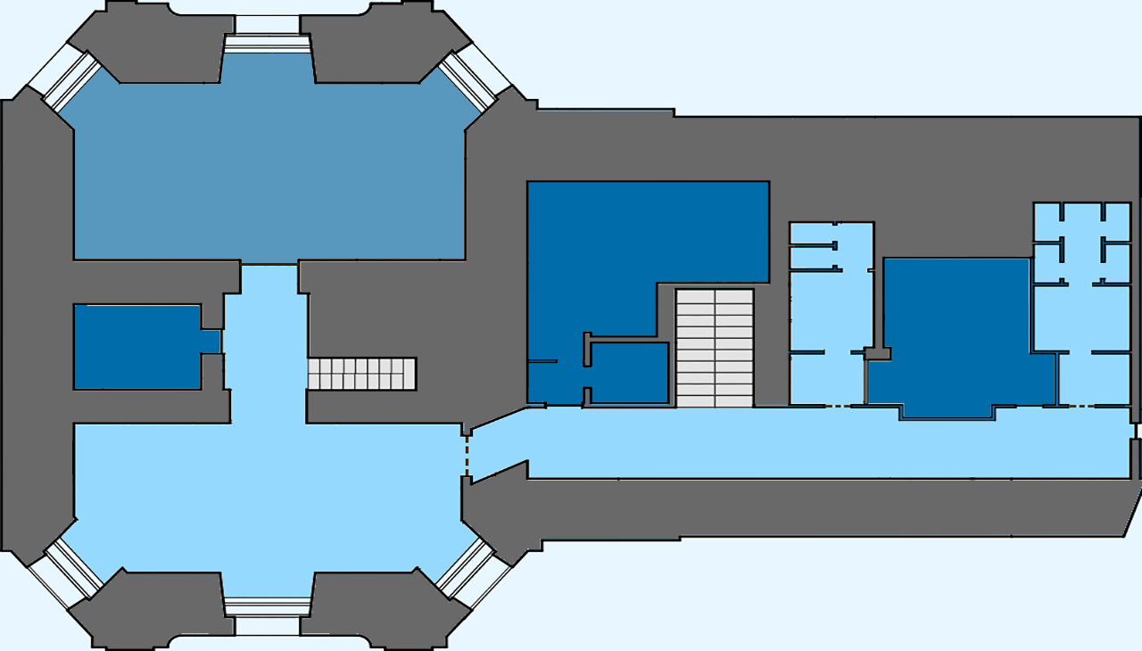
 |  |  |  | 1. | Információs pult
 |  |  |  | 2. | Hajóátemelő zsilip | interaktív
 |  |  |  | 3. | Bermuda henger | interaktív
 |  |  |  | 4. | Cartesius búvár | vezérelhető
 |  |  |  | 5. | Hangrezonátor | interaktív
 |  |  |  | 6. | Hőlégballon | interaktív
 |  |  |  | 7. | Kőzet/ásvány kiállítás | megtekinthető

6
7
7

5
1
4
3
2

Félszint (Inga súly)
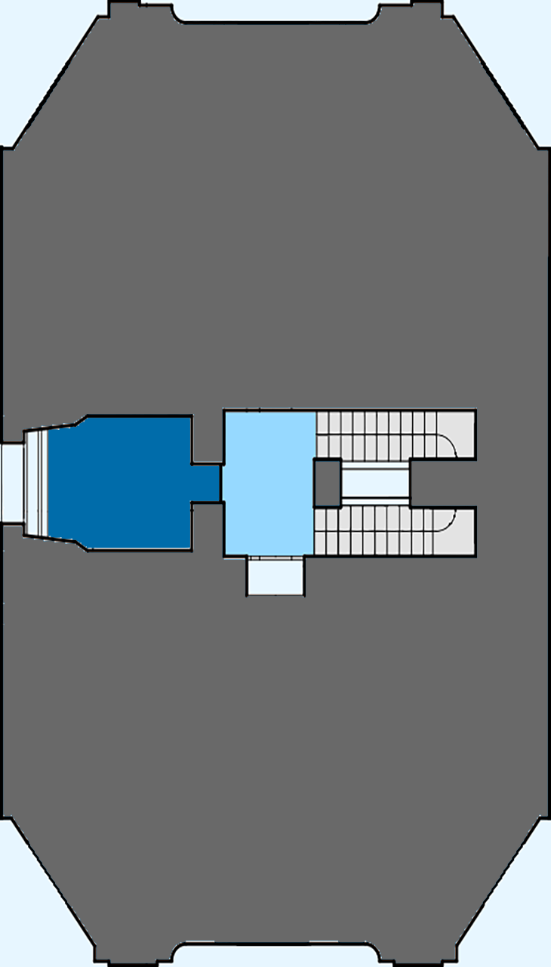

 |  | interaktív

1
 |  |  |  | 1. | Foucault-féle inga / Inga súly | megtekinthető

Barna György optikatörténeti kiállítás (6. szint/5. emelet)
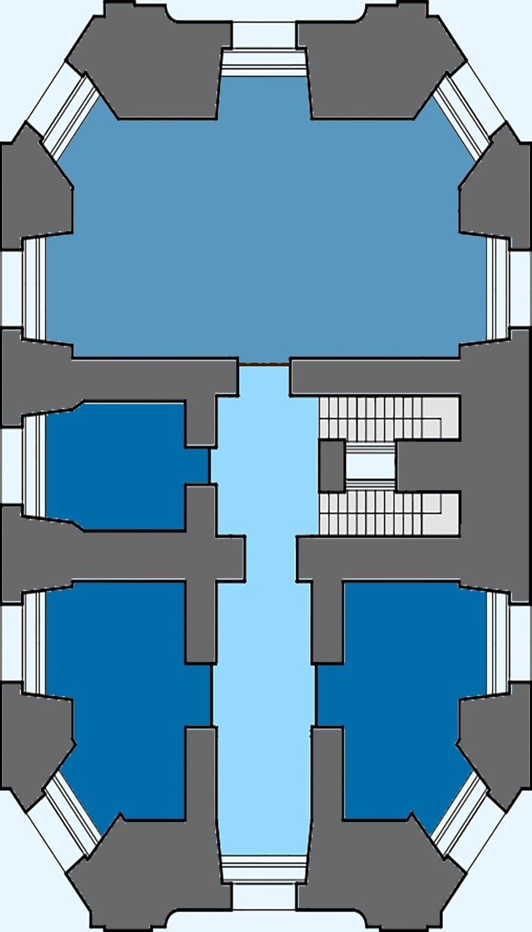

 | Optikai | megtekinthető | idegenvezetővel

Otikaitörténeti kiállítás

Planetárium/Varázsterem (7. szint/6.emelet)
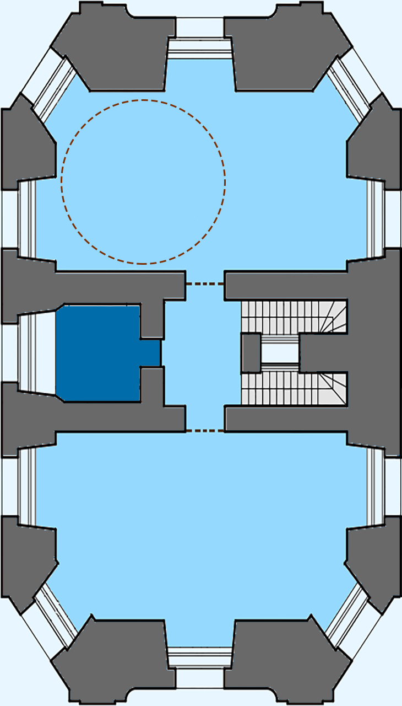
3
2
 |  |  |  | 1. | Planetárium | megtekinthető(idegenvezetővel
 |  |  |  | 2. | apollo 11 | megtekinthető
 |  |  |  | 3. | nagyfeszültségű sarok | interaktív
4
5
 |  |  |  | 4. | fénysarok | megtekinthető
 |  |  |  | 5. | múzeális műszerek | megtekinthető
6
 |  |  |  | 6. | optikai sarok | interaktíb
9
 |  |  |  | 7. | múzeális műszerek | megtekinthető
1
 |  |  |  | 8. | levegő ágyú | interaktív
7
 |  |  |  | 9. | elektromágneses és mechanikai kísérletek | interaktív
8
 |  |  |  | 10. | meridián vonal | megtekinthető
Varázsterem
 |  |  |  | 11. | angol szerelésű parallaktikus távcső | megtekinthető
 |  |  |  | 12. | nagy fali kvadráns | megtekinthető
 |  |  |  | 13. | csillagászati óra | megtekinthető
 |  |  |  | 14. | dollond távcső | megtekinthető
 |  |  |  | 15. | akromatikus dollond | megtekinthető
 |  |  |  | 16. | mezőnyárádi ágyús napóra | megtekinthető
 |  |  |  | 17. | kvadráns | megtekinthető
Hell Miksa csillagászati múzeum
 |  |  |  | 18. | hadley szerelésű newton-féle tükrös távcső | megtekinthető
21
 |  |  |  | 19. | hadley szerelésű newton távcső | megtekinthető
 |  |  |  | 20. | gregory-féle tükrös távcső | megtekinthető
 |  |  |  | 21. | kis dollond távcső | megtekinthető
10
19
18
20
11
17
16
14
15
13
12

Csillagász melegedője (félszint 7.szint/6. emelet)
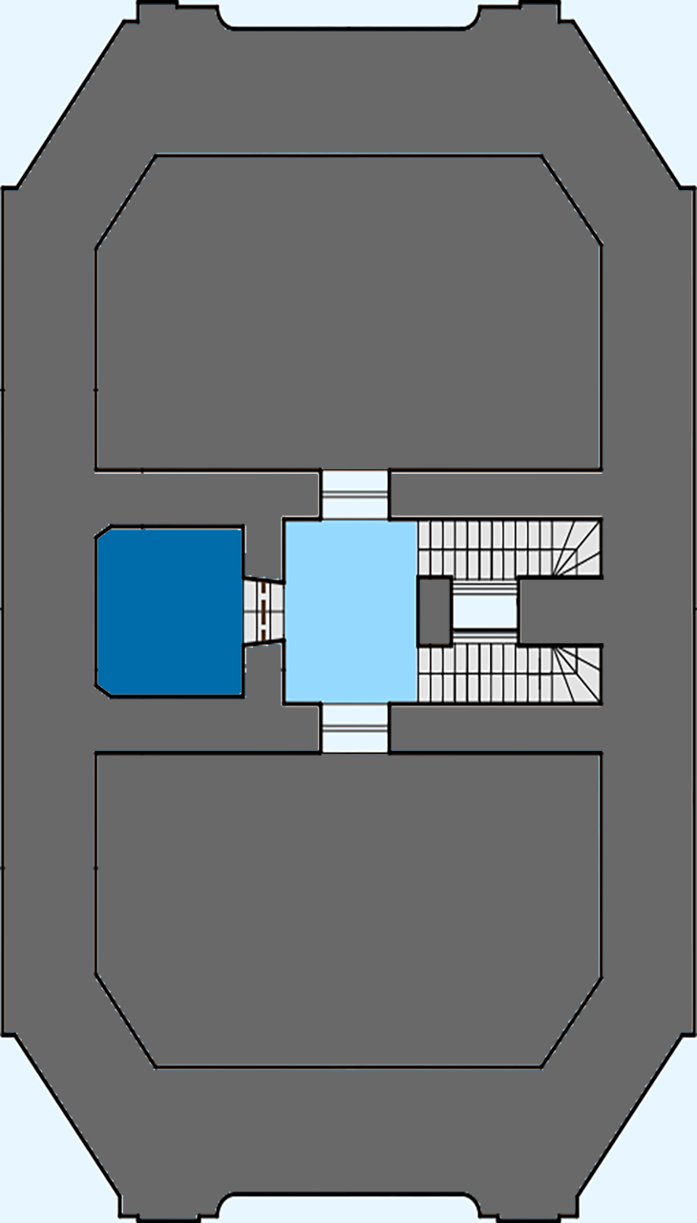

 |  |  |  | 1. | A csillagász melegedője | megtekinthető

1

Panoráma terasz (9.szint/8.emelet)
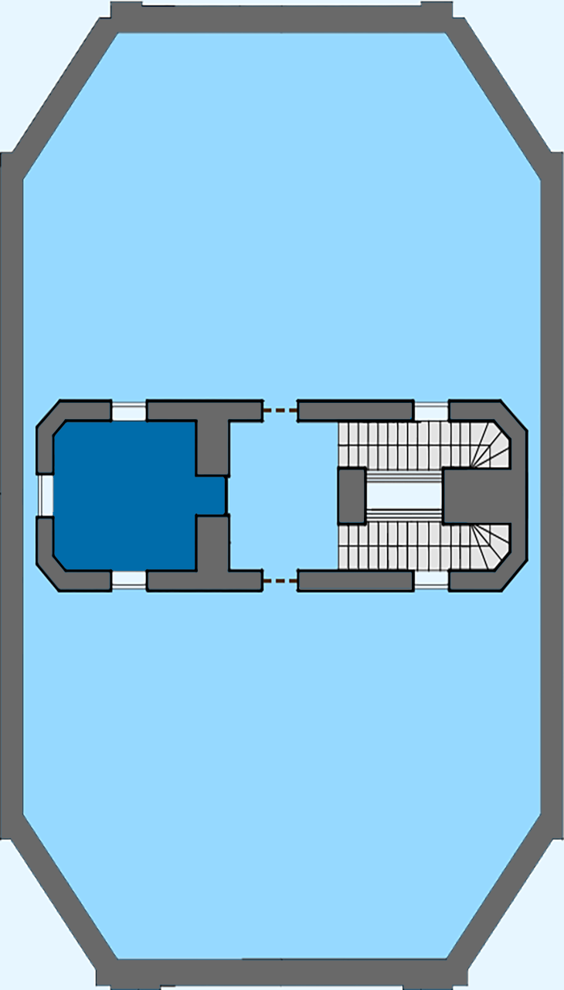
1
 |  |  |  | 1. | távcső | interaktív

1

Camera obscura (10. szint/9. emelet)
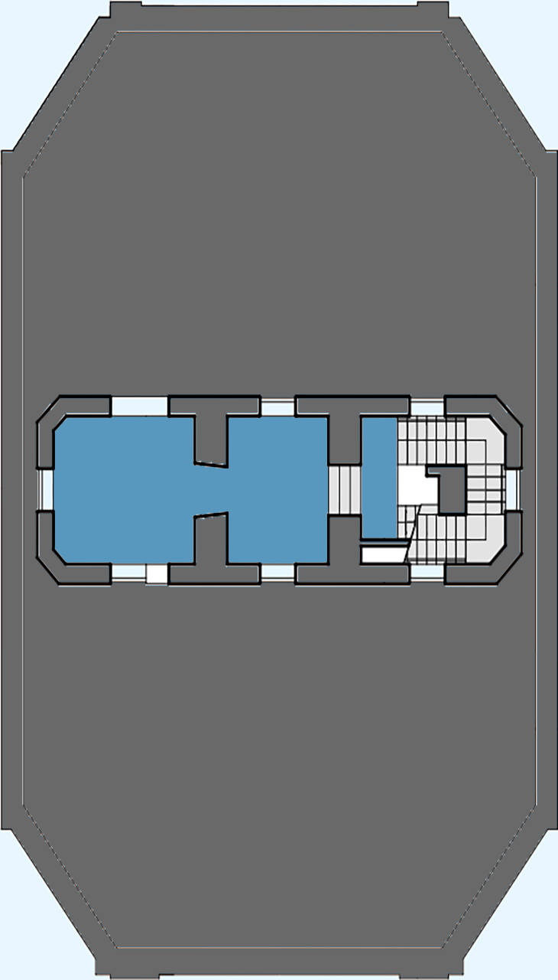

 |  |  |  | 1. | Inga felfüggesztési pontja | megtekinthető
 |  |  |  | 2. | Camera Obscrua | megtekinthető(idegenvezetővel)

2
1

Csillagvizsgáló
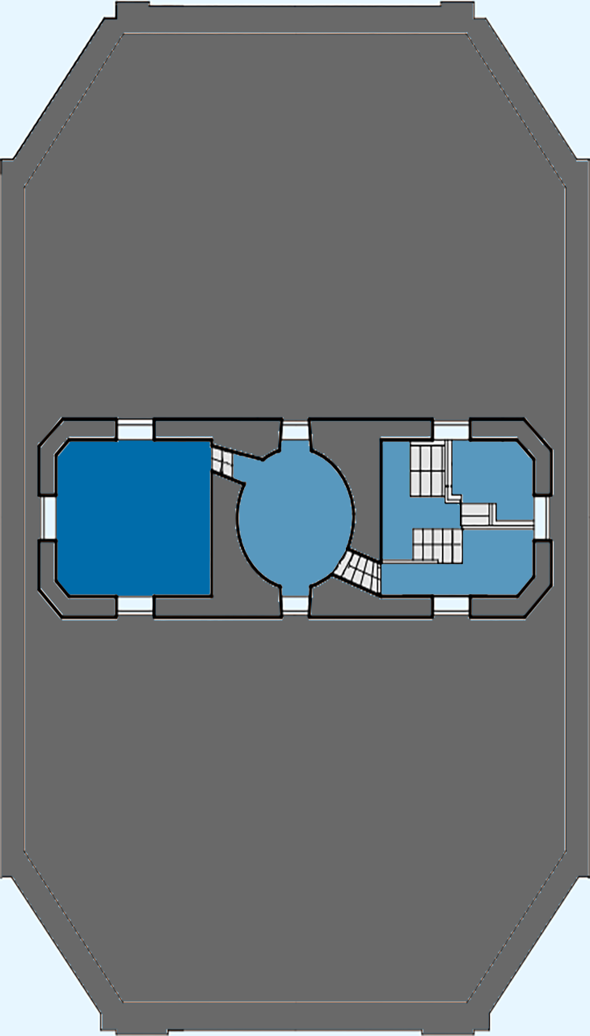

 |  |  |  | 1. | ekvatorális távcső | megtekinthető
 |  |  |  | 2. | passage távcső | megtekinthető

1
2

